Спецификация
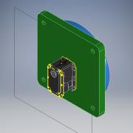
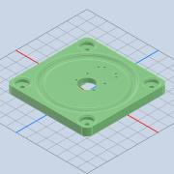
Номер | Обозначение | Миниатюры | Структура спецификации | Единичная величина | КОЛ. | Инвентарный номер | Описание | ИЗМ.
1 | 000.005.001 - Поворотный стол |  | Обычная | шт. | 1
1.1 | 000.005.001.001 - ОСНОВАНИЕ |  | Обычная | шт. | 1

1.2 | 000.005.001.002 - ШАР |  | Обычная | шт. | 36
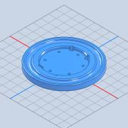
1.3 | 000.005.001.002 - ПОВОРОТНОЕ ОСНОВАНИЕ |  | Обычная | шт. | 1
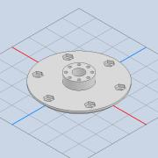
1.4 | 000.005.001.003 - ВАЛ |  | Обычная | шт. | 1
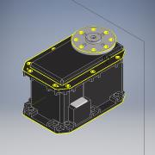
1.5 | MX-64T |  | Приобретенная | шт. | 1
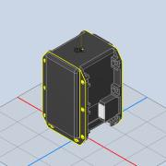
1.5.1 | MX-64T |  | Приобретенная | шт. | 1 |  |  | 12LAST_VERSION
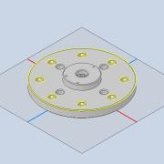
1.5.2 | HN05-N101 |  | Приобретенная | шт. | 1 |  |  | 58LAST_VERSION
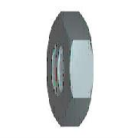
1.6 | ISO 4035 - M5 |  | Приобретенная | шт. | 6 |  | Гайки шестигранные низкие (с фаской). Классы A и B

1.7 | ISO 4762 - M5 x 10 |  | Приобретенная | шт. | 7 |  | Винт с шестигранным углублением
1.8 | IS 2269 - M2,5 x 10 |  | Приобретенная | шт. | 16 |  | Винты с шестигранным углублением
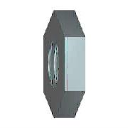
1.9 | BS EN 24 036 - M2.5 |  | Приобретенная | шт. | 8 |  | Гайки шестигранные низкие. Класс B (без фаски)
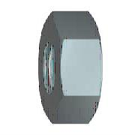
1.10 | ISO 4034 - M5 |  | Приобретенная | шт. | 4 |  | Гайки шестигранные. Класс C
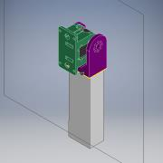
2 | 000.005.002 - Плечо СБ |  | Обычная | шт. | 1
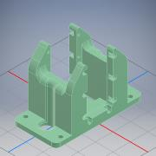
2.1 | 000.005.002.001 - ОСНОВАНИЕ |  | Обычная | шт. | 1
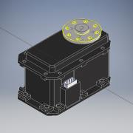
2.2 | MX106T |  | Обычная | шт. | 1 |  | STEP AP214 | ANY
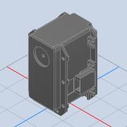
2.2.1 | MX-106T |  | Приобретенная | шт. | 1 |  |  | ANY
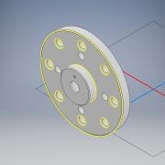
2.2.2 | ROUE MX106T |  | Приобретенная | шт. | 1 |  |  | ANY
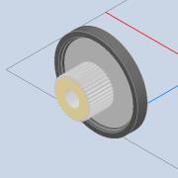
2.2.3 | arbre MX106T |  | Приобретенная | шт. | 1 |  |  | ANY
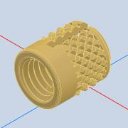
2.2.4 | Insert M3 à encastrer long 5mm |  | Приобретенная | шт. | 1 |  |  | ANY
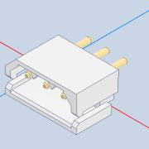
2.2.5 | connecteur dynamixel |  | Приобретенная | шт. | 2 |  |  | ANY
2.3 | ISO 4035 - M2,5 |  | Приобретенная | шт. | 8 |  | Гайки шестигранные низкие (с фаской). Классы A и B
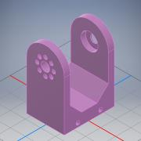
2.4 | 000.005.002.002 - КАЧАЛКА |  | Обычная | шт. | 1
2.5 | ISO 4762 - M2,5 x 8 |  | Приобретенная | шт. | 8 |  | Винт с шестигранным углублением

2.6 | SKF 2RS1608-2RS1 |  | Приобретенная | шт. | 1 |  | Подшипники шариковые однорядные с глубоким желобом с двумя уплотнениями RS1 SKF
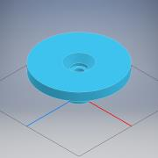
2.7 | 000.005.002.003 - ВТУЛКА |  | Обычная | шт. | 1
2.8 | ISO 4762 - M2,5 x 12 |  | Приобретенная | шт. | 1 |  | Винт с шестигранным углублением
2.9 | ISO 4032 - M5 |  | Приобретенная | шт. | 4 |  | Гайки шестигранные. Тип 1. Классы A и B
2.10 | ISO 4762 - M5 x 20 |  | Приобретенная | шт. | 4 |  | Винт с шестигранным углублением
2.11 | ISO 4762 - M2,5 x 10 |  | Приобретенная | шт. | 16 |  | Винт с шестигранным углублением
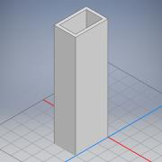
2.12 | БРУС |  | Обычная | шт. | 1
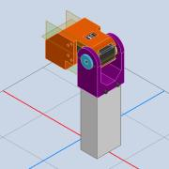
3 | 000.005.003 - Локоть СБ |  | Обычная | шт. | 1
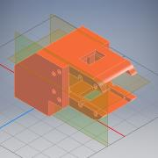
3.1 | 000.005.003.001 - ОСНОВАНИЕ УГЛОВОЕ |  | Обычная | шт. | 1
3.2 | MX106T |  | Обычная | шт. | 1 |  | STEP AP214 | ANY
3.2.1 | MX-106T |  | Приобретенная | шт. | 1 |  |  | ANY
3.2.2 | ROUE MX106T |  | Приобретенная | шт. | 1 |  |  | ANY
3.2.3 | arbre MX106T |  | Приобретенная | шт. | 1 |  |  | ANY
3.2.4 | Insert M3 à encastrer long 5mm |  | Приобретенная | шт. | 1 |  |  | ANY
3.2.5 | connecteur dynamixel |  | Приобретенная | шт. | 2 |  |  | ANY

3.3 | 000.005.002.002 - КАЧАЛКА |  | Обычная | шт. | 1
3.4 | ISO 4762 - M2,5 x 8 |  | Приобретенная | шт. | 24 |  | Винт с шестигранным углублением
3.5 | 000.005.002.003 - ВТУЛКА |  | Обычная | шт. | 1
3.6 | ISO 4762 - M2,5 x 12 |  | Приобретенная | шт. | 1 |  | Винт с шестигранным углублением
3.7 | ISO 4035 - M2,5 |  | Приобретенная | шт. | 8 |  | Гайки шестигранные низкие (с фаской). Классы A и B
3.8 | BS 3692 - M5 |  | Приобретенная | шт. | 8 |  | Гайки шестигранные точные
3.9 | ISO 4762 - M4 x 20 |  | Приобретенная | шт. | 8 |  | Винт с шестигранным углублением
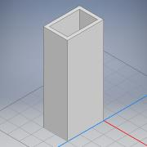
3.10 | БРУС |  | Обычная | шт. | 1
4 | ISO 4762 - M4 x 16 |  | Приобретенная | шт. | 4 |  | Винт с шестигранным углублением
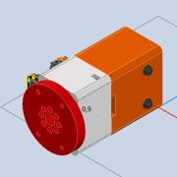
5 | 000.005.004 - Поворот сгиба кисти СБ |  | Обычная | шт. | 1
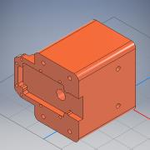
5.1 | 000.005.004.001 - ОСНОВАНИЕ |  | Обычная | шт. | 1
5.2 | MX-64T |  | Приобретенная | шт. | 1
5.2.1 | MX-64T |  | Приобретенная | шт. | 1 |  |  | 12LAST_VERSION
5.2.2 | HN05-N101 |  | Приобретенная | шт. | 1 |  |  | 58LAST_VERSION
5.3 | ISO 4035 - M2,5 |  | Приобретенная | шт. | 8 |  | Гайки шестигранные низкие (с фаской). Классы A и B
5.4 | ISO 4762 - M2,5 x 12 |  | Приобретенная | шт. | 4 |  | Винт с шестигранным углублением
5.5 | ISO 4762 - M2,5 x 25 |  | Приобретенная | шт. | 2 |  | Винт с шестигранным углублением
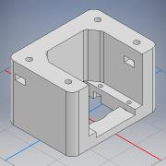
5.6 | 000.005.004.002 - СКОБА |  | Обычная | шт. | 1
5.7 | ISO 4762 - M2,5 x 10 |  | Приобретенная | шт. | 4 |  | Винт с шестигранным углублением
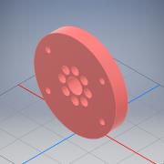
5.8 | 000.005.004.003 - ПОВОРОТНЫЙ ДИСК |  | Обычная | шт. | 1
5.9 | ISO 4762 - M2,5 x 6 |  | Приобретенная | шт. | 8 |  | Винт с шестигранным углублением
5.10 | ISO 4762 - M2,5 x 16 |  | Приобретенная | шт. | 2 |  | Винт с шестигранным углублением
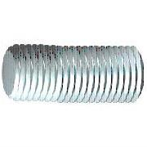
5.11 | DIN 976-1 - M4 x 60 - A |  | Приобретенная | шт. | 2 |  | Шпильки с резьбой по всей длине - часть 1: метрическая резьба

5.12 | CNS 4309 - 4,5 A |  | Приобретенная | шт. | 4 |  | Шайба конической пружинная
5.13 | AS 1112 - M4 Тип 5 |  | Приобретенная | шт. | 4 |  | Гайки шестигранные метрические ISO, включая гайки низкие, корончатые
5.14 | AS 1112 - M4 Тип 10 |  | Приобретенная | шт. | 4 |  | Гайки шестигранные метрические ISO, включая гайки низкие, корончатые
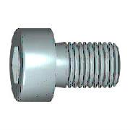
5.15 | CSN 02 1143 - M4 x 25 |  | Приобретенная | шт. | 4 |  | Винты с шестигранным углублением в головке
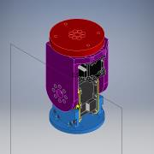
6 | 000.005.005 - Сгиб кисти |  | Обычная | шт. | 1
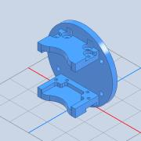
6.1 | 000.005.005.001 - ОСНОВАНИЕ |  | Обычная | шт. | 1
6.2 | MX-64T |  | Приобретенная | шт. | 1
6.2.1 | MX-64T |  | Приобретенная | шт. | 1 |  |  | 12LAST_VERSION
6.2.2 | HN05-N101 |  | Приобретенная | шт. | 1 |  |  | 58LAST_VERSION
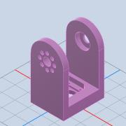
6.3 | 000.005.002.002 - КАЧАЛКА |  | Обычная | шт. | 1
6.4 | SKF 2RS1608-2RS1 |  | Приобретенная | шт. | 1 |  | Подшипники шариковые однорядные с глубоким желобом с двумя уплотнениями RS1 SKF
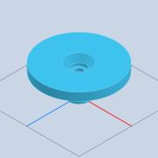
6.5 | 000.005.002.003 - ВТУЛКА |  | Обычная | шт. | 1
6.6 | DIN 912 - M2,5 x 12 |  | Приобретенная | шт. | 9 |  | Винт с цилиндрической головкой
6.7 | AS 1112 - M2,5 Тип 5 |  | Приобретенная | шт. | 24 |  | Гайки шестигранные метрические ISO, включая гайки низкие, корончатые
6.8 | DIN 912 - M2,5 x 8 |  | Приобретенная | шт. | 8 |  | Винт с цилиндрической головкой
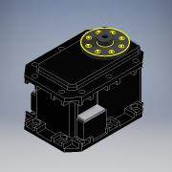
6.9 | MX-28 |  | Приобретенная | шт. | 1
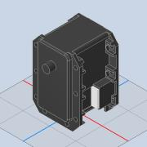
6.9.1 | MX-28T_R |  | Приобретенная | шт. | 1 |  |  | 135LAST_VERSION
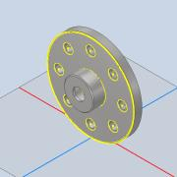
6.9.2 | Disk_driver_MX28 |  | Приобретенная | шт. | 1
6.10 | DIN 912 - M2,5 x 10 |  | Приобретенная | шт. | 8 |  | Винт с цилиндрической головкой
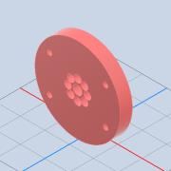
6.11 | 000.005.004.003 - ПОВОРОТНЫЙ ДИСК |  | Обычная | шт. | 1
6.12 | DIN 912 - M2 x 6 |  | Приобретенная | шт. | 7 |  | Винт с цилиндрической головкой
6.13 | DIN 912 - M2 x 10 |  | Приобретенная | шт. | 1 |  | Винт с цилиндрической головкой

